Evidencias
Casopr_UNIT_01

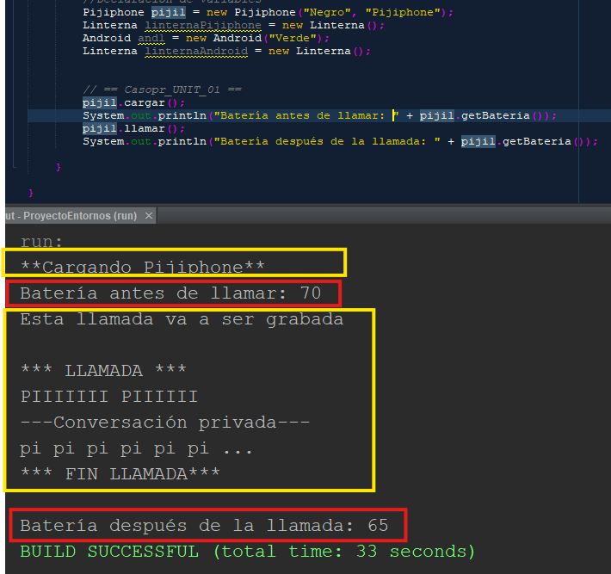
 | Se instancian los objetos al principio del código, después se llaman a los métodos de la clase Telefono "cargar()" y "llamar()". Después de cada método de carga, se muestra un mensaje con la batería del Pijiphone.

Casopr_UNIT_02

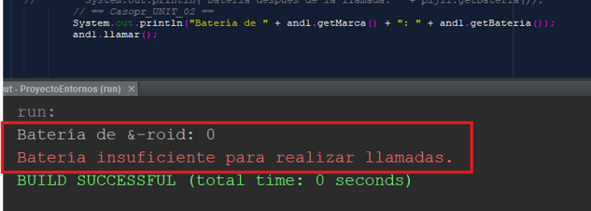
 | Primero se muestra un mensaje con la batería del &-roid, después se intenta realizar una llamada

Casopr_UNIT_03

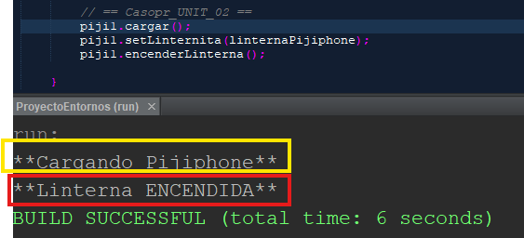
 | Primero se carga el Pijiphone, después se settea la linterna y luego se enciende. Se muestran los mensajes correspondientes a los métodos de la clase Telefono "cargar()" y "encenderLinterna()"

Casopr_UNIT_04

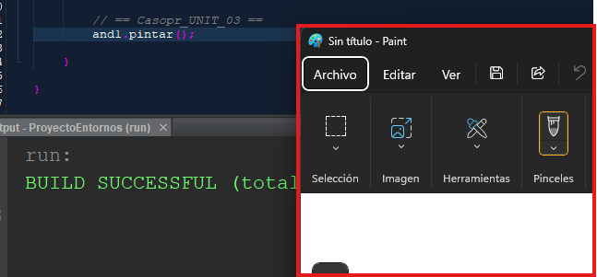
 | Se muestra cómo se abre la aplicación Paint cuando se llama al método de la clase &-roid "pintar()"

Casopr_UNIT_05

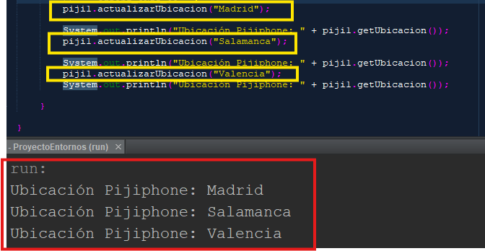
 | Se introducen las ubicaciones en el método "actualizarUbicacion()" de la clase Gps y se muestra un mensaje de la ubicación actual.

